стр.1_4
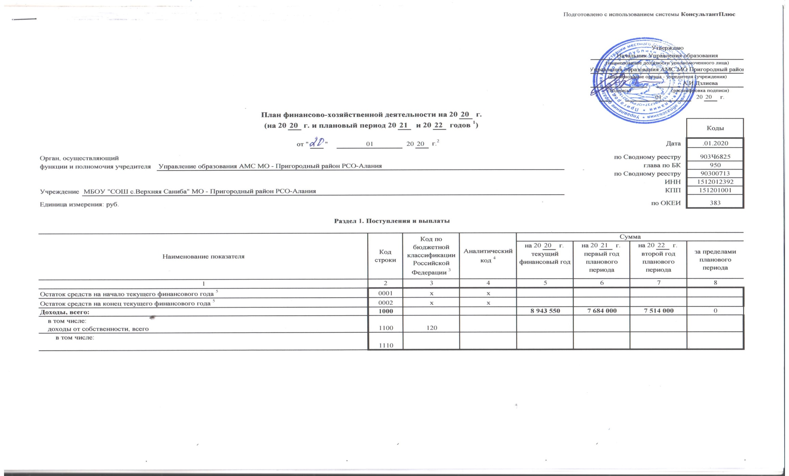

доходы от оказания услуг, работ, компенсации затрат учреждений, всего | 1200 | 130 | 8,729,550 | 7,486,000 | 7,319,000 | 0
в том числе: субсидии на финансовое обеспечение выполнения государственного (муниципального) задания за счет средств бюджета публично-правового образования, создавшего учреждение | 1210 | 130 | 8,729,550 | 7,486,000 | 7,319,000
субсидии на финансовое обеспечение выполнения государственного задания за счет средств бюджета Федерального фонда обязательного медицинского страхования | 1220 | 130
поступления от оказания услуг (выполнения работ) на платной основе и от иной приносящей доход деятельности | 1230 | 130
доходы от штрафов, пеней, иных сумм принудительного изъятия, всего | 1300 | 140
в том числе: | 1310 | 140

безвозмездные денежные поступления, всего | 1400 | 150
в том числе:

прочие доходы, всего | 1500 | 180 | 214,000 | 198,000 | 195,000 | 0
в том числе: | 1510 | 180 | 214,000 | 198,000 | 195,000
целевые субсидии
субсидии на осуществление капитальных вложений | 1520 | 180

доходы от операций с активами, всего | 1900
в том числе:

прочие поступления, всего 6 | 1980 | х
из них: увеличение остатков денежных средств за счет возврата дебиторской задолженности прошлых лет | 1981 | 510 |  |  |  | х

Расходы, всего | 2000 | х | 8,943,550 | 7,684,000 | 7,514,000
в том числе: на выплаты персоналу, всего | 2100 | х | 7,047,000 | 6,096,000 | 5,966,000 | х
в том числе: оплата труда | 2110 | 111 | 5,413,000 | 4,682,000 | 4,582,000 | х
прочие выплаты персоналу, в том числе компенсационного характера | 2120 | 112 |  |  |  | х
иные выплаты, за исключением фонда оплаты труда учреждения, для выполнения отдельных полномочий | 2130 | 113 |  |  |  | х
взносы по обязательному социальному страхованию на выплаты по оплате труда работников и иные выплаты работникам учреждений, всего | 2140 | 119 | 1,634,000 | 1,414,000 | 1,384,000 | х
в том числе: на выплаты по оплате труда | 2141 | 119 |  |  |  | х
на иные выплаты работникам | 2142 | 119 |  |  |  | х
денежное довольствие военнослужащих и сотрудников, имеющих специальные звания | 2150 | 131 |  |  |  | х
иные выплаты военнослужащим и сотрудникам, имеющим специальные звания | 2160 | 134 |  |  |  | х
страховые взносы на обязательное социальное страхование в части выплат персоналу, подлежащих обложению страховыми взносами | 2170 | 139 |  |  |  | х
в том числе: на оплату труда стажеров | 2171 | 139 |  |  |  | х
на иные выплаты гражданским лицам (денежное содержание) | 2172 | 139 |  |  |  | х
социальные и иные выплаты населению, всего | 2200 | 300 |  |  |  | х
в том числе: социальные выплаты гражданам, кроме публичных нормативных социальных выплат | 2210 | 320 |  |  |  | х
из них: пособия, компенсации и иные социальные выплаты гражданам, кроме публичных нормативных обязательств | 2211 | 321 |  |  |  | х

выплата стипендий, осуществление иных расходов на социальную поддержку обучающихся за счет средств стипендиального фонда | 2220 | 340 |  |  |  | х
на премирование физических лиц за достижения в области культуры, искусства, образования, науки и техники, а также на предоставление грантов с целью поддержки проектов в области науки, культуры и искусства | 2230 | 350 |  |  |  | х
социальное обеспечение детей-сирот и детей, оставшихся без попечения родителей | 2240 | 360 |  |  |  | х
уплата налогов, сборов и иных платежей, всего | 2300 | 850 | 86,000 | 73,000 | 71,000 | х
из них: налог на имущество организаций и земельный налог | 2310 | 851 | 86,000 | 73,000 | 71,000 | х
иные налоги (включаемые в состав расходов) в бюджеты бюджетной системы Российской Федерации, а также государственная пошлина | 2320 | 852 |  |  |  | х
уплата штрафов (в том числе административных), пеней, иных платежей | 2330 | 853 |  |  |  | х
безвозмездные перечисления организациям и физическим лицам, всего | 2400 | х |  |  |  | х
из них: гранты, предоставляемые другим организациям и физическим лицам | 2410 | 810 |  |  |  | х
взносы в международные организации | 2420 | 862 |  |  |  | х
платежи в целях обеспечения реализации соглашений с правительствами иностранных государств и международными организациями | 2430 | 863 |  |  |  | х
прочие выплаты (кроме выплат на закупку товаров, работ, услуг) | 2500 | х |  |  |  | х
исполнение судебных актов Российской Федерации и мировых соглашений по возмещению вреда, причиненного в результате деятельности учреждения | 2520 | 831 |  |  |  | х
расходы на закупку товаров, работ, услуг, всего 7 | 2600 | х | 1,810,550 | 1,515,000 | 1,477,000
в том числе: закупку научно-исследовательских и опытно-конструкторских работ | 2610 | 241
закупку товаров, работ, услуг в сфере информационно-коммуникационных технологий | 2620 | 242
закупку товаров, работ, услуг в целях капитального ремонта государственного (муниципального) имущества | 2630 | 243
прочую закупку товаров, работ и услуг, всего | 2640 | 244 | 1,810,550 | 1,515,000 | 1,477,000
из них:

капитальные вложения в объекты государственной (муниципальной) собственности, всего | 2650 | 400
в том числе: приобретение объектов недвижимого имущества государственными (муниципальными) учреждениями | 2651 | 406
строительство (реконструкция) объектов недвижимого имущества государственными (муниципальными) учреждениями | 2652 | 407
Выплаты, уменьшающие доход, всего 8 | 3000 | 100 |  |  |  | х
в том числе: налог на прибыль 8 | 3010 |  |  |  |  | х
налог на добавленную стоимость 8 | 3020 |  |  |  |  | х
прочие налоги, уменьшающие доход 8 | 3030 |  |  |  |  | х
Прочие выплаты, всего 9 | 4000 | х |  |  |  | х
из них: возврат в бюджет средств субсидии | 4010 | 610 |  |  |  | х

_____1_В случае утверждения закона (решения) о бюджете на текущий финансовый год и плановый период.
_____2_Указывается дата подписания Плана, а в случае утверждения Плана уполномоченным лицом учреждения - дата утверждения Плана.
_____3_В графе 3 отражаются:
_____по строкам 1100 - 1900 - коды аналитической группы подвида доходов бюджетов классификации доходов бюджетов;
_____по строкам 1980 - 1990 - коды аналитической группы вида источников финансирования дефицитов бюджетов классификации источников финансирования дефицитов бюджетов;
_____по строкам 2000 - 2652 - коды видов расходов бюджетов классификации расходов бюджетов;
_____по строкам 3000 - 3030 - коды аналитической группы подвида доходов бюджетов классификации доходов бюджетов, по которым планируется уплата налогов, уменьшающих доход (в том числе налог на прибыль, налог на добавленную стоимость, единый налог на вмененный доход для отдельных видов деятельности);
_____по строкам 4000 - 4040 - коды аналитической группы вида источников финансирования дефицитов бюджетов классификации источников финансирования дефицитов бюджетов.
_____4_В графе 4 указывается код классификации операций сектора государственного управления в соответствии с Порядком применения классификации операций сектора государственного управления, утвержденным приказом Министерства финансов Российской Федерации от 29 ноября 2017 г. № 209н (зарегистрирован в Министерстве юстиции Российской Федерации 12 февраля 2018 г., регистрационный номер 50003), и (или) коды иных аналитических показателей, в случае, если Порядком органа - учредителя предусмотрена указанная детализация.
_____5_По строкам 0001 и 0002 указываются планируемые суммы остатков средств на начало и на конец планируемого года, если указанные показатели по решению органа, осуществляющего функции и полномочия учредителя, планируются на этапе формирования проекта Плана либо указываются фактические остатки средств при внесении изменений в утвержденный План после завершения отчетного финансового года.
_____6_Показатели прочих поступлений включают в себя в том числе показатели увеличения денежных средств за счет возврата дебиторской задолженности прошлых лет, включая возврат предоставленных займов (микрозаймов), а также за счет возврата средств, размещенных на банковских депозитах. При формировании Плана (проекта Плана) обособленному(ым) подразделению(ям) показатель прочих поступлений включает показатель поступлений в рамках расчетов между головным учреждением и обособленным подразделением.
_____7_Показатели выплат по расходам на закупки товаров, работ, услуг, отраженные в строке 2600 Раздела 1 "Поступления и выплаты" Плана, подлежат детализации в Разделе 2 "Сведения по выплатам на закупку товаров, работ, услуг" Плана.
_____8_Показатель отражается со знаком "минус".
_____9_Показатели прочих выплат включают в себя в том числе показатели уменьшения денежных средств за счет возврата средств субсидий, предоставленных до начала текущего финансового года, предоставления займов (микрозаймов), размещения автономными учреждениями денежных средств на банковских депозитах. При формировании Плана (проекта Плана) обособленному(ым) подразделению(ям) показатель прочих выплат включает показатель поступлений в рамках расчетов между головным учреждением и обособленным подразделением.

